PLACA TRAFO (TP1)
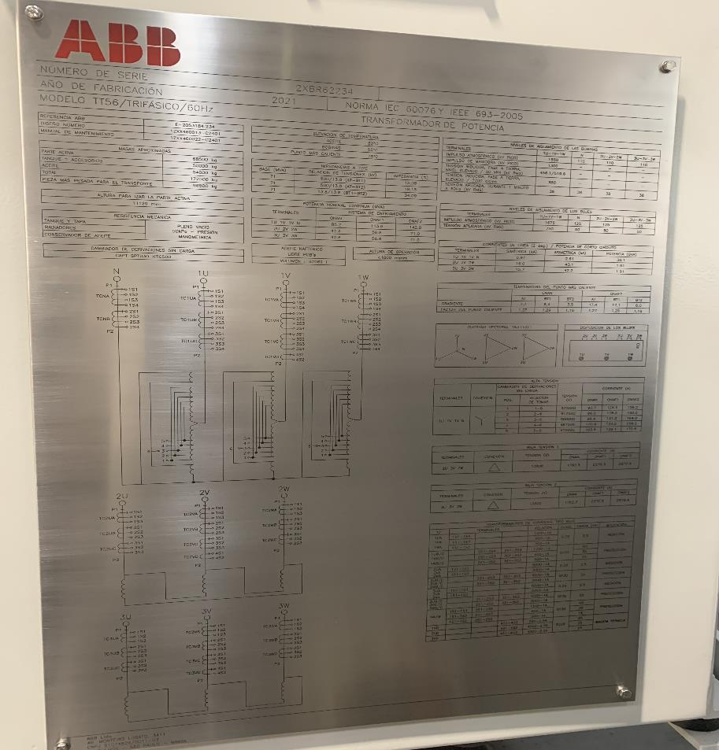
 | ANEXO ACUERDO 1429 - PARÁMETROS TÉCNICOS PARA EL PLANEAMIENTO OPERATIVO
DATOS DE PLACA TRANSFOMADOR
* Insertar fotografía legible en su totalidad de la placa del transformador o la hoja de datos suministrada por el fabricante * Indicar el transformador al cual pertenece la placa. Se deberan anexar tantas placas como transformadores se reporten. Puede ser en un archivo comprimido con las placas debidamente rotuladas.
NOMBRE DEL TRANSFORMADOR |  | TP1

PLACA TRAFO (TP2)
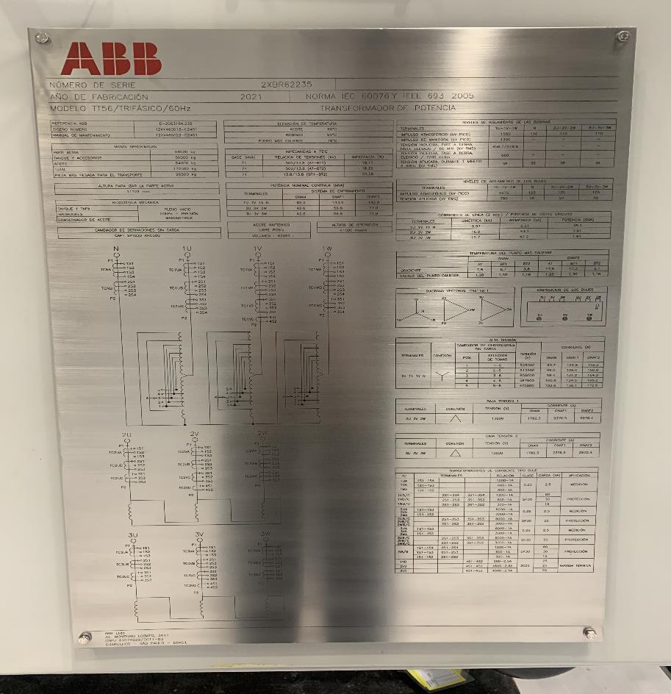
 | ANEXO ACUERDO 1429 - PARÁMETROS TÉCNICOS PARA EL PLANEAMIENTO OPERATIVO
DATOS DE PLACA TRANSFOMADOR
* Insertar fotografía legible en su totalidad de la placa del transformador o la hoja de datos suministrada por el fabricante * Indicar el transformador al cual pertenece la placa. Se deberan anexar tantas placas como transformadores se reporten. Puede ser en un archivo comprimido con las placas debidamente rotuladas.
NOMBRE DEL TRANSFORMADOR |  | TP2

